상품제안서
홀로그램 실제본 노트 (주문제작형) | 상품코드: S23758

 |  |  |  |  |  |  | 02-713-8555 | www.synergygift.co.kr
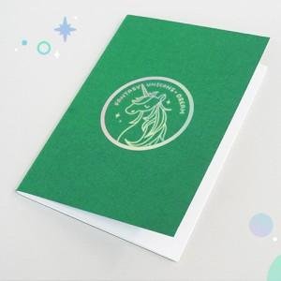

【상세/제작정보】 | <p>* opp포장시 납기 2~3일정도 더 소요됩니다.&nbsp;</p><p>** 표지 1면 홀로그램박인쇄, 내지 무지 **&nbsp;</p>

【인쇄/포장옵션】 | 홀로그램박 / OPP(비닐)

【공급단가】 | 수량 | 500~ | 1,000~ | 3,000~ | 5,000~ | 10,000~
*VAT별도 | 40P | 1,550원 | 1,410원 | 1,170원 | 1,060원 | 960원
 | 60P | 1,680원 | 1,550원 | 1,300원 | 1,180원 | 1,080원

【상품 URL】 | https://www.synergygift.co.kr:443/src/goods_detail.php?gdno=23758

